プロパティ
 | BMD[N・m] | 縦BMD[N・m]
0 | 0.10402984065 | 0.62417904391
0.01 | 0.099395829816 | 0.59637497889
0.02 | 0.094872814203 | 0.56923688522
0.03 | 0.090460763851 | 0.54276458311
0.04 | 0.086159628709 | 0.51695777225
0.05 | 0.081969338435 | 0.49181603061
0.06 | 0.07788980211 | 0.46733881266
0.07 | 0.073920907857 | 0.44352544714
0.08 | 0.070062522381 | 0.42037513429
0.09 | 0.066314490396 | 0.39788694238
0.1 | 0.062676633904 | 0.37605980342
0.11 | 0.059148751353 | 0.35489250812
0.12 | 0.05573061681 | 0.33438370086
0.13 | 0.052421978911 | 0.31453187347
0.14 | 0.049222559649 | 0.29533535789
0.15 | 0.046132052752 | 0.27679231651
0.16 | 0.043150122225 | 0.25890073335
0.17 | 0.040276400574 | 0.24165840345
0.18 | 0.037510486336 | 0.22506291801
0.19 | 0.034851941778 | 0.20911165067
0.2 | 0.032300289837 | 0.19380173902
0.21 | 0.029855010479 | 0.17913006287
0.22 | 0.027515536353 | 0.16509321812
0.23 | 0.025281247461 | 0.15168748477
0.24 | 0.023151463305 | 0.13890877983
0.25 | 0.021125432696 | 0.12675259618
0.26 | 0.019202313251 | 0.11521387951
0.27 | 0.017381135051 | 0.1042868103
0.28 | 0.015660828327 | 0.093964969962
0.29 | 0.014040243158 | 0.084241458945
0.3 | 0.012518159409 | 0.075108956457
0.31 | 0.011093293006 | 0.066559758036
0.32 | 0.0097643012425 | 0.058585807455
0.33 | 0.0085297723945 | 0.051178634367
0.34 | 0.0073882181385 | 0.044329308831
0.35 | 0.006338066109 | 0.038028396654
0.36 | 0.005377650885 | 0.03226590531
0.37 | 0.0045052032055 | 0.027031219233
0.38 | 0.003718836838 | 0.022313021028
0.39 | 0.003016531111 | 0.018099186666
0.4 | 0.0023961102565 | 0.014376661539
0.41 | 0.001855216166 | 0.011131296996
0.42 | 0.0013912716485 | 0.008347629891
0.43 | 0.0010014332595 | 0.006008599557
0.44 | 0.000682523286 | 0.004095139716
0.45 | 0.000430927332 | 0.002585563992
0.46 | 0.0002424695745 | 0.001454817447
0.47 | 0.0001122266005 | 0.000673359603
0.48 | 3.4186911E-05 | 0.000205121466
0.49 | 5.62317E-07 | 3.373902E-06
...
0 | 1
0.01
0.02
0.03
0.04
0.05
0.06
0.07
0.08
0.09
0.1
0.11
0.12
0.13
0.14
0.15
0.16
0.17
0.18
0.19
0.2
0.21
0.22
0.23
0.24
0.25
0.26
0.27
0.28
0.29
0.3
0.31
0.32
0.33
0.34
0.35
0.36
0.37
0.38
0.39
0.4
0.41
0.42
0.43
0.44
0.45
0.46
0.47
0.48
0.49
...
 | たわみ
0 | 0
0.01 | 0
0.02 | 0
0.03 | 0
0.04 | 0
0.05 | 0
0.06 | 0
0.07 | 0
0.08 | 0
0.09 | 0
0.1 | 0
0.11 | 0
0.12 | 0
0.13 | 0
0.14 | 0
0.15 | 0
0.16 | 0
0.17 | 0
0.18 | 0
0.19 | 0
0.2 | 0
0.21 | 0
0.22 | 0
0.23 | 0
0.24 | 0
0.25 | 0
0.26 | 3.490658504
0.27 | 6.981317008
0.28 | 10.471975512
0.29 | 13.962634016
0.3 | 17.45329252
0.31 | 20.943951024
0.32 | 24.434609528
0.33 | 27.925268032
0.34 | 31.415926536
0.35 | 34.90658504
0.36 | 38.397243544
0.37 | 41.887902048
0.38 | 45.378560552
0.39 | 48.869219056
0.4 | 52.35987756
0.41 | 55.850536064
0.42 | 59.341194568
0.43 | 62.831853072
0.44 | 66.322511576
0.45 | 69.81317008
0.46 | 73.303828584
0.47 | 76.794487088
0.48 | 80.285145592
0.49 | 83.775804096
...
 | 半スパン | 0.5
 | ワイヤ結節点[m] | 0.45 | 0.45
 | 結節点たわみ[mm] | 69.81317008
 | 初期上反角 | 15
 | 上反角 | 15
 | ワイヤ取付角[deg]
 | ワイヤ点垂直荷重[N] |  | 0.6
 | リンケージ位置[mm]
 | ワイヤ点軸荷重[N]
 | 最大絶対モーメント | 9.7926476539

 | たわみ角
0 | 0
0.01 | 0
0.02 | 0
0.03 | 0
0.04 | 0
0.05 | 0
0.06 | 0
0.07 | 0
0.08 | 0
0.09 | 0
0.1 | 0
0.11 | 0
0.12 | 0
0.13 | 0
0.14 | 0
0.15 | 0
0.16 | 0
0.17 | 0
0.18 | 0
0.19 | 0
0.2 | 0
0.21 | 0
0.22 | 0
0.23 | 0
0.24 | 0
0.25 | 20
0.26 | 20
0.27 | 20
0.28 | 20
0.29 | 20
0.3 | 20
0.31 | 20
0.32 | 20
0.33 | 20
0.34 | 20
0.35 | 20
0.36 | 20
0.37 | 20
0.38 | 20
0.39 | 20
0.4 | 20
0.41 | 20
0.42 | 20
0.43 | 20
0.44 | 20
0.45 | 20
0.46 | 20
0.47 | 20
0.48 | 20
0.49 | 20
...
 | 荷重倍率(曲技A) | 6
 | 安全率 | 1.5
 | 最小安全率 | #REF!
 | 上反角 | #REF!

 | リブ間隔[mm] | 100
 | スパー重量[g] | 6.1082118971
 | リブ数 | 11
goe57 | リブ面積比 | 0.058567239342 | 16.733496955 |  | 0.038238321006 | 0.001591325967 | 0.49585717131 | 9.4212862549
 | リブ面積[mm^2] | 4857.8011 |  | 20.974739897
 | リブ厚[mm] | 2 |  | #REF!
 | リブ体積[m^3] | 9.7156022E-06
 | リブ重量[g] | 0.7
 | 全リブ重量[g] | 7.7

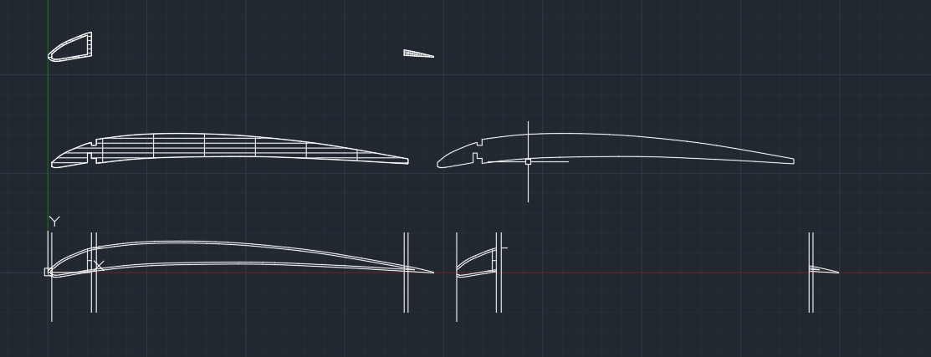
 | 前縁面積[mm^2] | 68.394
 | 前縁重量[g] | 10.94304

 | リブ周長比 | 2.0365591837
 | リブ周長[mm] | 399.1656
 | 後縁面積[mm^2] | 24.5218
 | 後縁重量[g] | 3.923488
 | フィルム[g] | #REF!
 | スプレーのり[g] | #REF! | #REF!
 | 翼重量[g] | #REF! | 51.1 | #REF! |  | 翼重量[g] | 51.1
 | 電気系[g] | 99.5 |  |  |  | 足[g] | 0
 | 胴体[g] | 30.04353099 | 足＋投下装置＋リングフレーム |  |  | 胴体[g] | 89
 | 尾翼[g] | 3 |  |  |  | 尾翼[g] | #REF!
 | 総重量[g] | #REF! | 183.64353099 |  |  | 総重量[g] | #REF!
 | 残重量[g] | #REF! | 16.35646901 |  |  | 残重量[g] | #REF!

 |  |  | オブジェクトを選択:
 |  |  | 領域 = 4857.8011、トリム領域 = 0.0000 , 周長 = 584.7049

